1
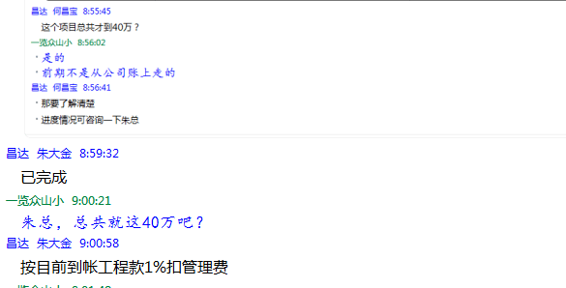
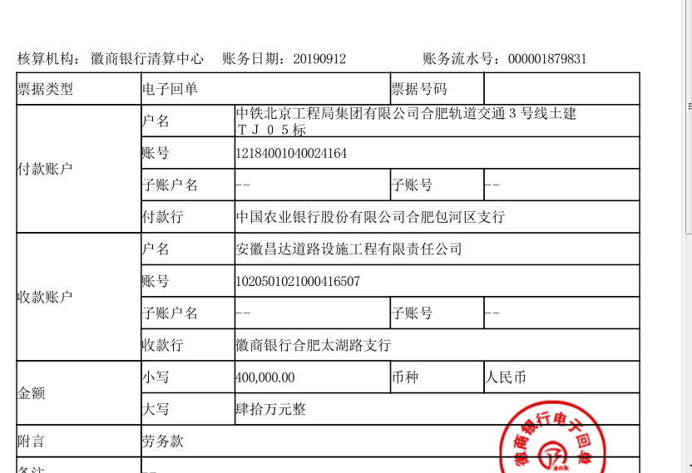
工程款支付证书 |  |  |  |  |  |  |  |  |  |  |  |  |  |  | 本次
工程名称 |  | 合肥市轨道交通3号线土建TJ05标段祁门路站土石方工程专业分包 |  |  |  |  |  |  |  |  | ERP编号 | 3483 | 档案编号 | CD2016-033 | CD2016-033 | 38 | 3483 | 合肥市轨道交通3号线土建TJ05标段祁门路站土石方工程专业分包 | 2016.4.12 | 17761796.4 | 孙 容 | 合肥市 祁门路 | 徐玉坤18905656818 | 徐玉坤18905656818 | 分包
合同金额 |  | 17,761,796.40 |  | 中标 日期 | 2016.4.12 |  | 已 供 工程资料 | 合同资料扫描件 |  |  |  | 庐江 | 责任 单位 | 经营中心 | CD2016-033 | 38 | 3483 | 合肥市轨道交通3号线土建TJ05标段祁门路站土石方工程专业分包 | 2016.4.12 | 17761796.4 | 孙 容 | 合肥市 祁门路 | 徐玉坤18905656818 | 徐玉坤18905656818 | 分包
决算金额 |  |  |  | 竣工 日期 |  |  |  | 0 |  |  |  | 合肥 | 责任人 | 徐玉坤18905656818 |  | 2017.4.25办理外经证费用504
序号 | 工程款到账 |  |  | 开票情况 |  | 管理费 |  | 代缴税金 | 其他扣款 |  | 预留款 |  | 实际支付
 | 日期 | 账户 | 金额 | 日期 | 金额 | 比例 | 金额 | 金额 | 金额 | 备注 | 金额 | 备注 | 户名 | 金额 |  | 暂扣企业所得税9万
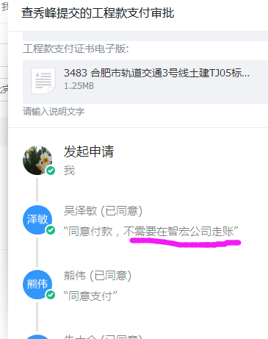
1 | 2019-09-12 | 徽 | 400,000.00 |  |  | 此次管理费 | 40,000.00 | 13,080.00 | 100.00 | 2016.4.27办理盖章手续车费100 | 4,000.00 | 1%预留损失准备金 | 安徽 智宏 | 342,820.00 | 4000
 |  |  |  |  |  |  |  | 按邢总指示税按进度款的3.27%扣 |  |  |  |  |  |  | 177618
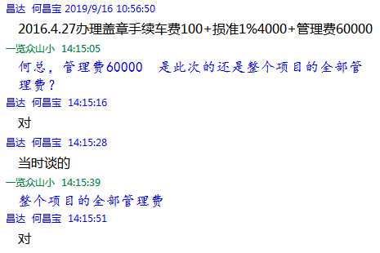

 |  |  |  |  |  |  |  |  |  | 损失准备金累计：4000元
合计 |  | - | 400,000.00 | - | 0.00 | - | 40,000.00 | 13,080.00 | 100.00 | - | 4,000.00 | - | - | 342,820.00 | 0.02252024463 | #DIV/0!
本次结算 支付明细 |  | 应支付金额 |  | 342,820.00 |  |  |  | 实际支付金额 |  | 详见委托付款函
 |  | 已支付金额 |  | 0.00

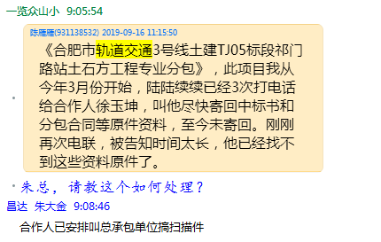

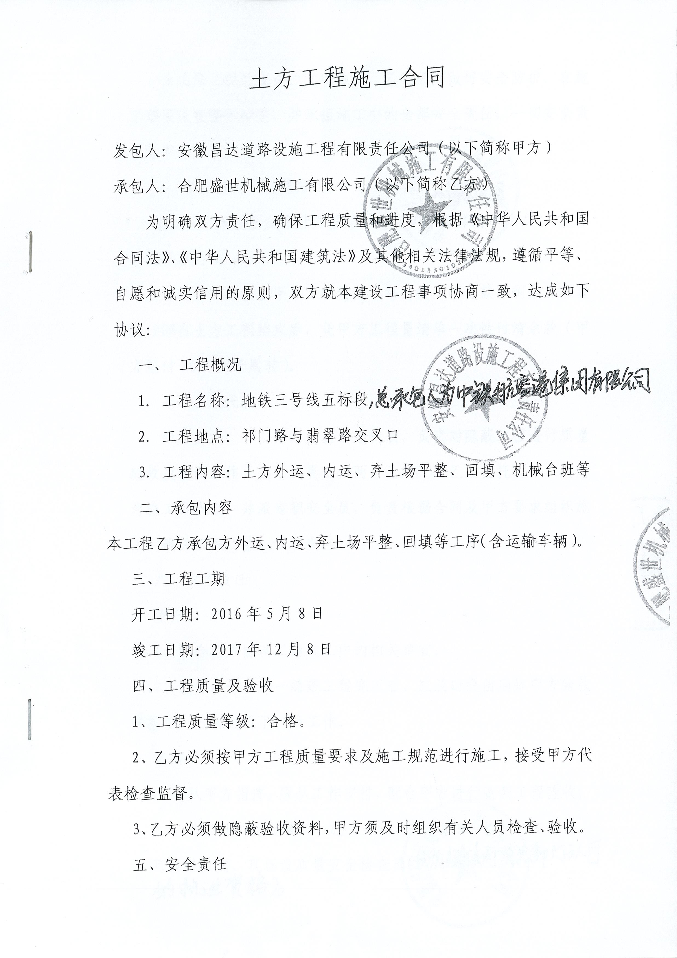
 |  |  |  |  |  |  |  |  |  |  |  |  |  |  |  | 资料扫描件？？

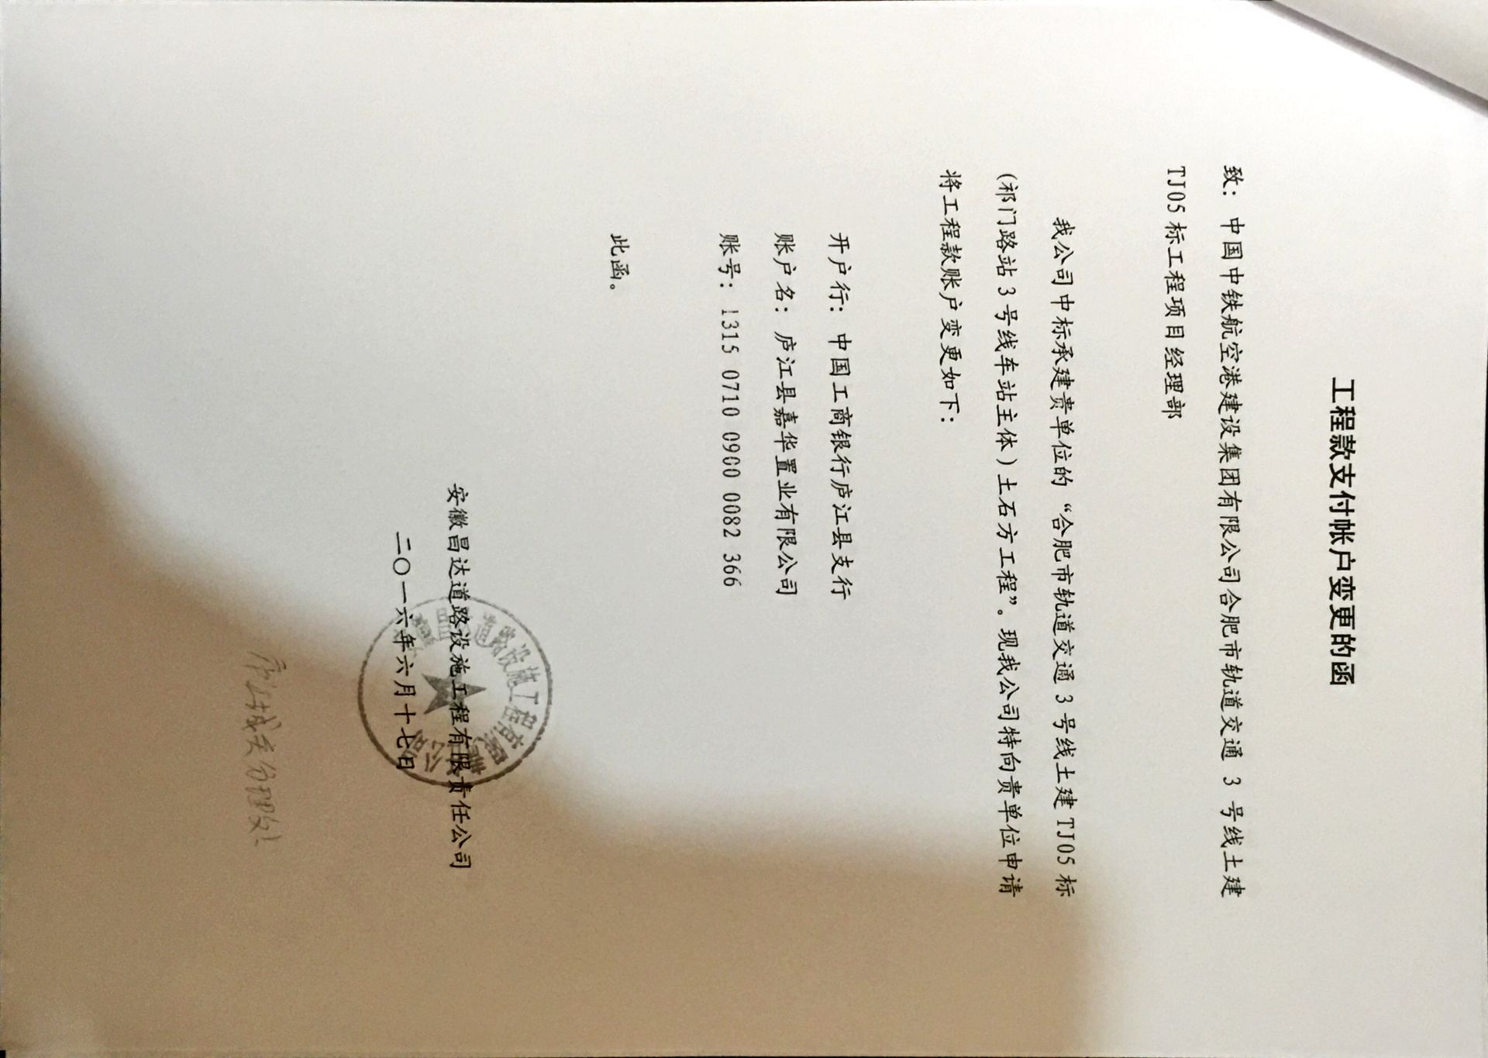

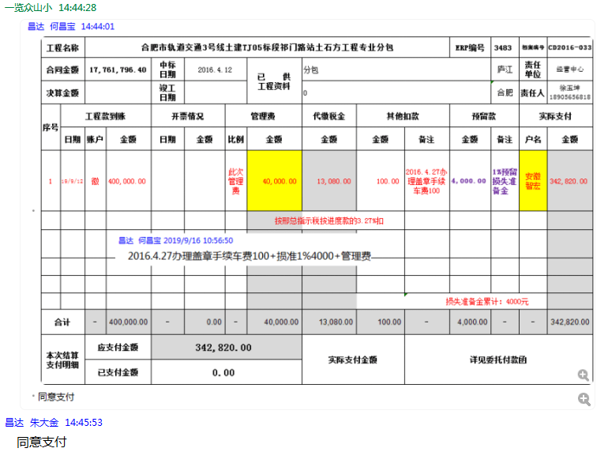

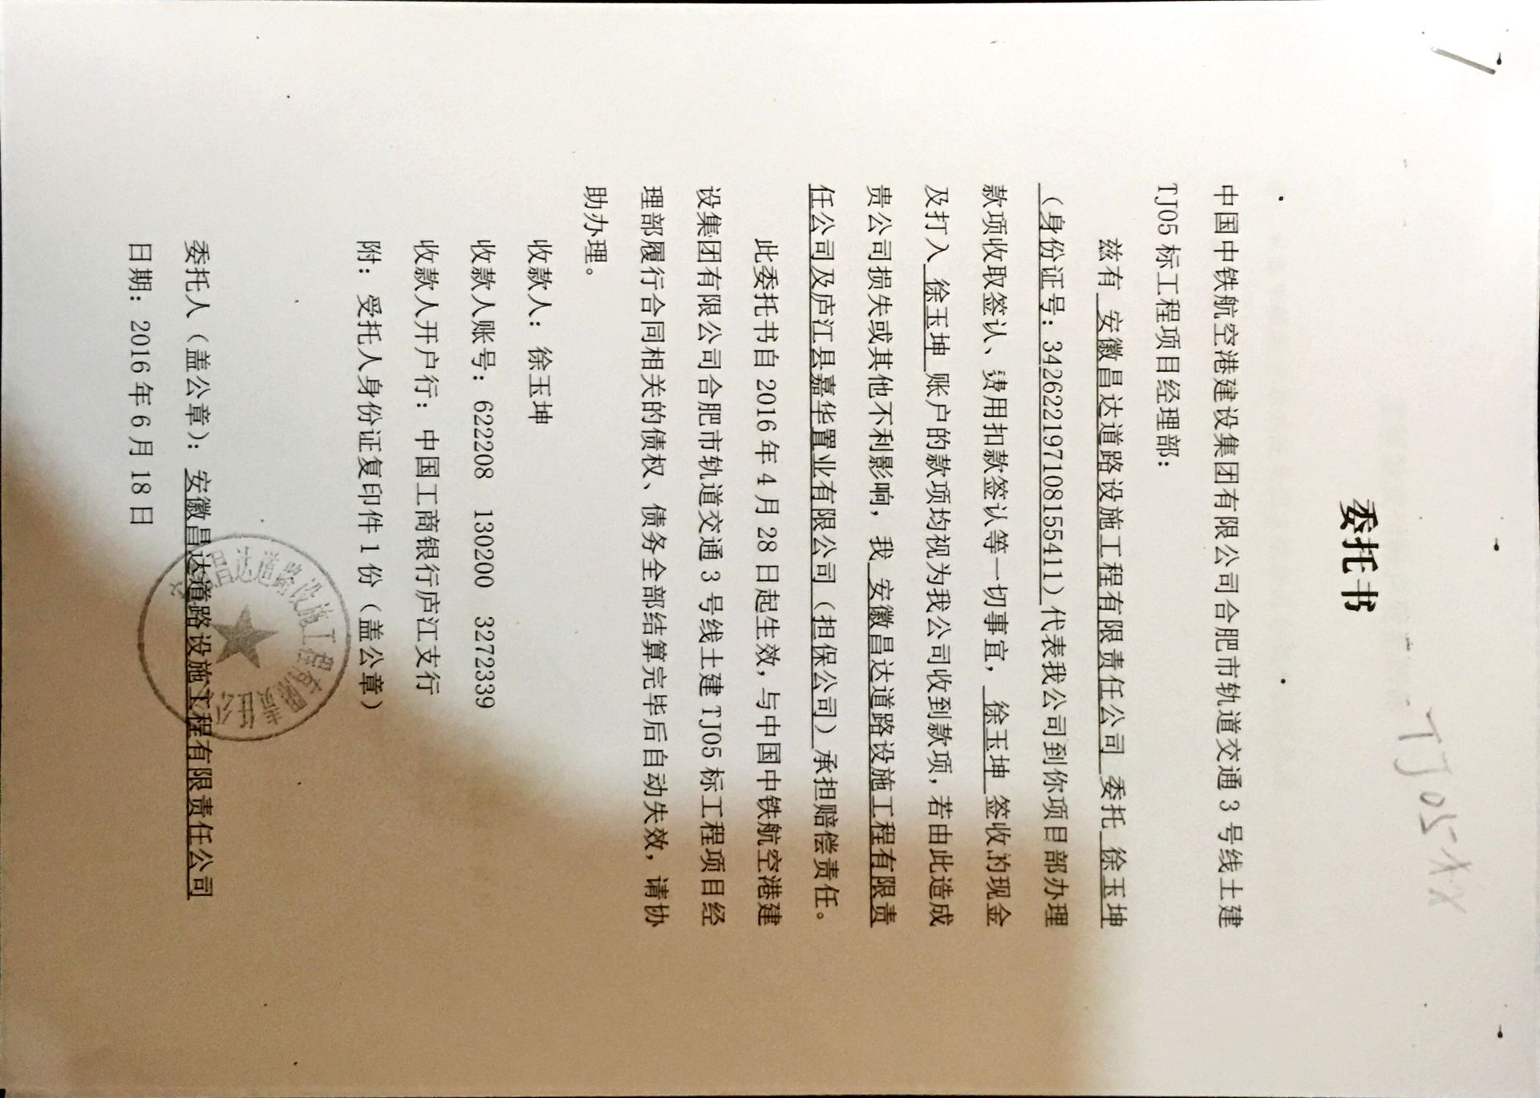

2
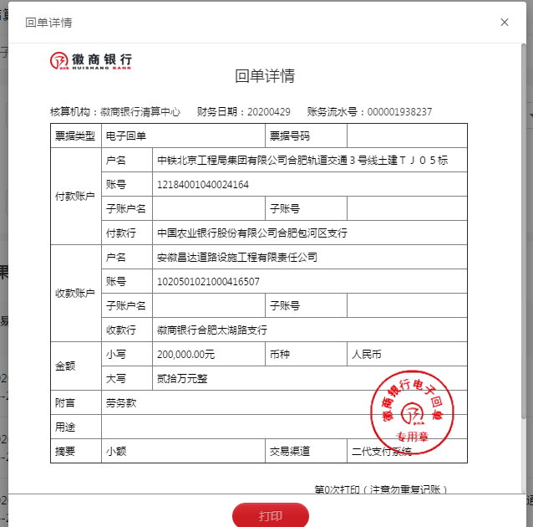
工程款支付证书 |  |  |  |  |  |  |  |  |  |  |  |  |  |  | 本次
工程名称 |  | 合肥市轨道交通3号线土建TJ05标段祁门路站土石方工程专业分包 |  |  |  |  |  |  |  |  | ERP编号 | 3483 | 档案编号 | CD2016-033 | CD2016-033 | 38 | 3483 | 合肥市轨道交通3号线土建TJ05标段祁门路站土石方工程专业分包 | 2016.4.12 | 17761796.4 | 孙 容 | 合肥市 祁门路 | 徐玉坤18905656818 | 徐玉坤18905656818 | 分包
合同金额 |  | 17,761,796.40 |  | 中标 日期 | 2016.4.12 |  | 已 供 工程资料 | 合同资料扫描件 |  |  |  | 庐江 | 责任 单位 | 经营中心 | CD2016-033 | 38 | 3483 | 合肥市轨道交通3号线土建TJ05标段祁门路站土石方工程专业分包 | 2016.4.12 | 17761796.4 | 孙 容 | 合肥市 祁门路 | 徐玉坤18905656818 | 徐玉坤18905656818 | 分包
决算金额 |  |  |  | 竣工 日期 |  |  |  | 0 |  |  |  | 合肥 | 责任人 | 徐玉坤18905656818 |  | 2017.4.25办理外经证费用504
序号 | 工程款到账 |  |  | 开票情况 |  | 管理费 |  | 代缴税金 | 其他扣款 |  | 预留款 |  | 实际支付 |  | 325679
 | 日期 | 账户 | 金额 | 日期 | 金额 | 比例 | 金额 | 金额 | 金额 | 备注 | 金额 | 备注 | 户名 | 金额 |  | 暂扣企业所得税9万
1 | 2019-09-12 | 徽 | 400,000.00 |  |  | 此次管理费 | 40,000.00 | 13,080.00 | 100.00 | 2016.4.27办理盖章手续车费100 | 4,000.00 | 1%预留损失准备金 | 徐春芳 | 325,679.00 | 4000
 |  |  |  |  |  |  |  | 按邢总指示税按进度款的3.27%扣 |  |  |  |  |  |  | 177618
 |  |  |  |  |  |  | 17,141.00 | 税款17141转个人卡上，后抵做管理费
2 | 2020-04-29 | 徽 | 200,000.00 |  |  | 此次管理费 | 2,859.00 | 6,540.00 | 100.00 | 手续费 | 2,000.00 | 1%预留损失准备金 | 徐春芳 | 188,501.00 | 342820
 |  |  |  |  |  |  | 按邢总指示税按进度款的3.27%扣

 |  |  |  |  |  |  |  |  |  | 损失准备金累计：6000元
合计 |  | - | 600,000.00 | - | 0.00 | - | 60,000.00 | 19,620.00 | 200.00 | - | 6,000.00 | - | - | 514,180.00 | 0.033780366945 | #DIV/0!
本次结算 支付明细 |  | 应支付金额 |  | 188,501.00 |  |  |  | 实际支付金额 |  | 详见委托付款函
 |  | 已支付金额 |  | 0.00

 |  |  |  |  |  |  |  |  |  |  |  |  |  |  |  | 资料扫描件？？

3
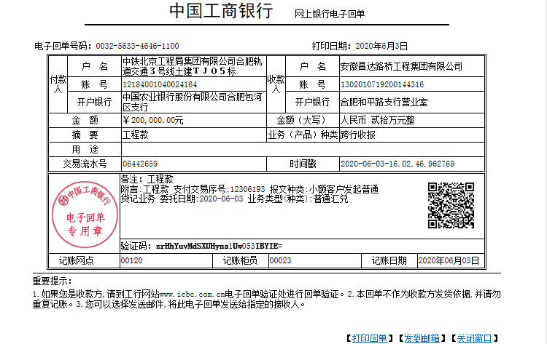
工程款支付证书 |  |  |  |  |  |  |  |  |  |  |  |  |  |  | 本次
工程名称 |  | 合肥市轨道交通3号线土建TJ05标段祁门路站土石方工程专业分包 |  |  |  |  |  |  |  |  | ERP编号 | 3483 | 档案编号 | CD2016-033 | CD2016-033 | 38 | 3483 | 合肥市轨道交通3号线土建TJ05标段祁门路站土石方工程专业分包 | 2016.4.12 | 17761796.4 | 孙 容 | 合肥市 祁门路 | 徐玉坤18905656818 | 徐玉坤18905656818 | 分包
合同金额 |  | 17,761,796.40 |  | 中标 日期 | 2016.4.12 |  | 已 供 工程资料 | 合同资料扫描件 |  |  |  | 庐江 | 责任 单位 | 经营中心 | CD2016-033 | 38 | 3483 | 合肥市轨道交通3号线土建TJ05标段祁门路站土石方工程专业分包 | 2016.4.12 | 17761796.4 | 孙 容 | 合肥市 祁门路 | 徐玉坤18905656818 | 徐玉坤18905656818 | 分包
决算金额 |  |  |  | 竣工 日期 |  |  |  | 0 |  |  |  | 合肥 | 责任人 | 徐玉坤18905656818 |  | 2017.4.25办理外经证费用504
序号 | 工程款到账 |  |  | 开票情况 |  | 管理费 |  | 代缴税金 | 其他扣款 |  | 预留款 |  | 实际支付 |  | 325679
 | 日期 | 账户 | 金额 | 日期 | 金额 | 比例 | 金额 | 金额 | 金额 | 备注 | 金额 | 备注 | 户名 | 金额 |  | 暂扣企业所得税9万
1 | 2019-09-12 | 徽 | 400,000.00 |  |  | 此次管理费 | 40,000.00 | 13,080.00 | 100.00 | 2016.4.27办理盖章手续车费100 | 4,000.00 | 1%预留损失准备金 | 徐春芳 | 325,679.00 | 4000
 |  |  |  |  |  |  |  | 按邢总指示税按进度款的3.27%扣 |  |  |  |  |  |  | 177618
 |  |  |  |  |  |  | 17,141.00 | 税款17141转个人卡上，后抵做管理费
2 | 2020-04-29 | 徽 | 200,000.00 |  |  | 此次管理费 | 2,859.00 | 6,540.00 | 100.00 | 手续费 | 2,000.00 | 1%预留损失准备金 | 徐春芳 | 188,501.00 | 342820
 |  |  |  |  |  |  | 按邢总指示税按进度款的3.27%扣
3 | 2020-06-03 | 工 | 200,000.00 |  |  |  | 已收齐 | 6,540.00 | 100.00 | 手续费 | 2,000.00 | 1%预留损失准备金 | 徐春芳 | 191,360.00
 |  |  |  |  |  |  | 按邢总指示税按进度款的3.27%扣
 |  |  |  |  |  |  |  |  |  | 损失准备金累计：8000元
合计 |  | - | 800,000.00 | - | 0.00 | - | 60,000.00 | 26,160.00 | 300.00 | - | 8,000.00 | - | - | 705,540.00 | 0.04504048926 | #DIV/0!
本次结算 支付明细 |  | 应支付金额 |  | 188,501.00 |  |  |  | 实际支付金额 |  | 详见委托付款函
 |  | 已支付金额 |  | 0.00

 |  |  |  |  |  |  |  |  |  |  |  |  |  |  |  | 资料扫描件？？

4
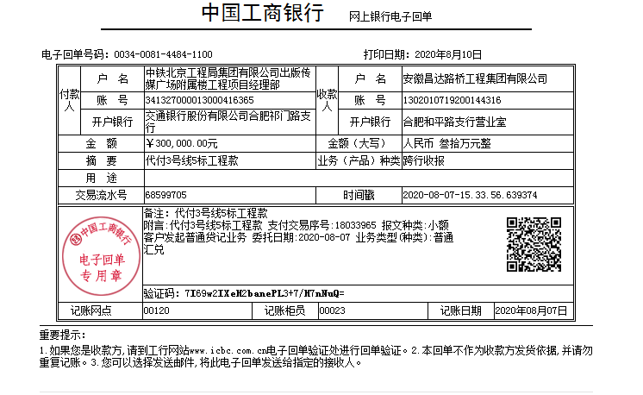
工程款支付证书 |  |  |  |  |  |  |  |  |  |  |  |  |  |  | 本次
工程名称 |  | 合肥市轨道交通3号线土建TJ05标段祁门路站土石方工程专业分包 |  |  |  |  |  |  |  |  | ERP编号 | 3483 | 档案编号 | CD2016-033 | CD2016-033 | 38 | 3483 | 合肥市轨道交通3号线土建TJ05标段祁门路站土石方工程专业分包 | 2016.4.12 | 17761796.4 | 孙 容 | 合肥市 祁门路 | 徐玉坤18905656818 | 徐玉坤18905656818 | 分包
合同金额 |  | 17,761,796.40 |  | 中标 日期 | 2016.4.12 |  | 已 供 工程资料 | 合同资料扫描件 |  |  |  | 庐江 | 责任 单位 | 经营中心 | CD2016-033 | 38 | 3483 | 合肥市轨道交通3号线土建TJ05标段祁门路站土石方工程专业分包 | 2016.4.12 | 17761796.4 | 孙 容 | 合肥市 祁门路 | 徐玉坤18905656818 | 徐玉坤18905656818 | 分包
决算金额 |  |  |  | 竣工 日期 |  |  |  | 0 |  |  |  | 合肥 | 责任人 | 徐玉坤18905656818 |  | 2017.4.25办理外经证费用504
序号 | 工程款到账 |  |  | 开票情况 |  | 管理费 |  | 代缴税金 | 其他扣款 |  | 预留款 |  | 实际支付 |  | 325679
 | 日期 | 账户 | 金额 | 日期 | 金额 | 比例 | 金额 | 金额 | 金额 | 备注 | 金额 | 备注 | 户名 | 金额 |  | 暂扣企业所得税9万
1 | 2019-09-12 | 徽 | 400,000.00 |  |  | 此次管理费 | 40,000.00 | 13,080.00 | 100.00 | 2016.4.27办理盖章手续车费100 | 4,000.00 | 1%预留损失准备金 | 徐春芳 | 325,679.00 | 4000
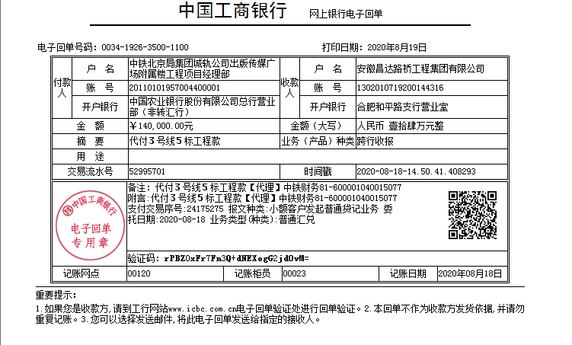
 |  |  |  |  |  |  |  | 按邢总指示税按进度款的3.27%扣 |  |  |  |  |  |  | 177618
 |  |  |  |  |  |  | 17,141.00 | 税款17141转个人卡上，后抵做管理费
2 | 2020-04-29 | 徽 | 200,000.00 |  |  | 此次管理费 | 2,859.00 | 6,540.00 | 100.00 | 手续费 | 2,000.00 | 1%预留损失准备金 | 徐春芳 | 188,501.00 | 342820
 |  |  |  |  |  |  | 按邢总指示税按进度款的3.27%扣
3 | 2020-06-03 | 工 | 200,000.00 |  |  |  | 已收齐 | 6,540.00 | 100.00 | 手续费 | 2,000.00 | 1%预留损失准备金 | 徐春芳 | 191,360.00
 |  |  |  |  |  |  | 按邢总指示税按进度款的3.27%扣
4 | 2020-08-10 | 工 | 300,000.00 |  |  |  | 已收齐 |  | 100.00 | 手续费 | 140,000.00 | 按吴总指示，暂扣14万不付 | 徐春芳 | 299,900.00
 | 2020-08-19 | 工 | 140,000.00

 |  |  |  |  |  |  |  |  |  | 损失准备金累计：8000元
合计 |  | - | 1,240,000.00 | - | 0.00 | - | 60,000.00 | 26,160.00 | 400.00 | - | 148,000.00 | - | - | 1,005,440.00 | 0.069812758354 | #DIV/0!
本次结算 支付明细 |  | 应支付金额 |  | 300,000.00 |  |  |  | 实际支付金额 |  | 详见委托付款函
 |  | 已支付金额 |  | 0.00

 |  |  |  |  |  |  |  |  |  |  |  |  |  |  |  | 资料扫描件？？

5
工程款支付证书 |  |  |  |  |  |  |  |  |  |  |  |  |  |  | 本次
工程名称 |  | 合肥市轨道交通3号线土建TJ05标段祁门路站土石方工程专业分包 |  |  |  |  |  |  |  |  | ERP编号 | 3483 | 档案编号 | CD2016-033 | CD2016-033 | 38 | 3483 | 合肥市轨道交通3号线土建TJ05标段祁门路站土石方工程专业分包 | 2016.4.12 | 17761796.4 | 孙 容 | 合肥市 祁门路 | 徐玉坤18905656818 | 徐玉坤18905656818 | 分包
合同金额 |  | 17,761,796.40 |  | 中标 日期 | 2016.4.12 |  | 已 供 工程资料 | 合同资料扫描件 |  |  |  | 庐江 | 责任 单位 | 经营中心 | CD2016-033 | 38 | 3483 | 合肥市轨道交通3号线土建TJ05标段祁门路站土石方工程专业分包 | 2016.4.12 | 17761796.4 | 孙 容 | 合肥市 祁门路 | 徐玉坤18905656818 | 徐玉坤18905656818 | 分包
决算金额 |  | 18,039,605.80 |  | 竣工 日期 |  |  |  | 0 |  |  |  | 合肥 | 责任人 | 徐玉坤18905656818 |  | 2017.4.25办理外经证费用504
序号 | 工程款到账 |  |  | 开票情况 |  | 管理费 |  | 代缴税金 | 其他扣款 |  | 预留款 |  | 实际支付 |  | 325679
 | 日期 | 账户 | 金额 | 日期 | 金额 | 比例 | 金额 | 金额 | 金额 | 备注 | 金额 | 备注 | 户名 | 金额 |  | 暂扣企业所得税9万
1 | 2019-09-12 | 徽 | 400,000.00 |  |  | 此次管理费 | 40,000.00 | 13,080.00 | 100.00 | 2016.4.27办理盖章手续车费100 | 4,000.00 | 1%预留损失准备金 | 徐春芳 | 325,679.00 | 4000
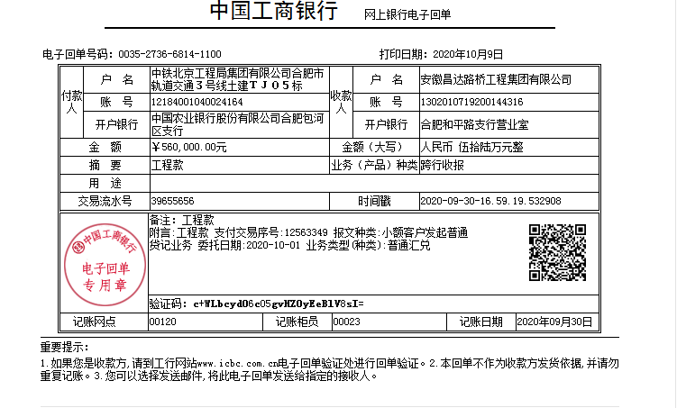
 |  |  |  |  |  |  |  | 按邢总指示税按进度款的3.27%扣 |  |  |  |  |  |  | 177618
 |  |  |  |  |  |  | 17,141.00 | 税款17141转个人卡上，后抵做管理费
2 | 2020-04-29 | 徽 | 200,000.00 |  |  | 此次管理费 | 2,859.00 | 6,540.00 | 100.00 | 手续费 | 2,000.00 | 1%预留损失准备金 | 徐春芳 | 188,501.00 | 342820
 |  |  |  |  |  |  | 按邢总指示税按进度款的3.27%扣
3 | 2020-06-03 | 工 | 200,000.00 |  |  |  | 已收齐 | 6,540.00 | 100.00 | 手续费 | 2,000.00 | 1%预留损失准备金 | 徐春芳 | 191,360.00
 |  |  |  |  |  |  | 按邢总指示税按进度款的3.27%扣
4 | 2020-08-10 | 工 | 300,000.00 |  |  |  | 已收齐 |  | 100.00 | 手续费 | 140,000.00 | 按吴总指示，暂扣14万不付 | 徐春芳 | 299,900.00
 | 2020-08-19 | 工 | 140,000.00
5 | 2020-10-09 | 工 | 560,000.00 |  |  |  | 已收齐 | 35,000.00 | 100.00 | 手续费 | -140,000.00 | 退暂扣 | 徐春芳 | 664,900.00
 |  |  |  |  |  |  | 按邢总指示税按进度款的3.5%扣

 |  |  |  |  |  |  |  |  |  | 损失准备金累计：8000元
合计 |  | - | 1,800,000.00 | - | 0.00 | - | 60,000.00 | 61,160.00 | 500.00 | - | 8,000.00 | - | - | 1,670,340.00 | 0.10134110084 | 0.099780450857
本次结算 支付明细 |  | 应支付金额 |  | 664,900.00 |  |  |  | 实际支付金额 |  | 详见委托付款函
 |  | 已支付金额 |  | 0.00

 |  |  |  |  |  |  |  |  |  |  |  |  |  |  |  | 资料扫描件？？

6
工程款支付证书 |  |  |  |  |  |  |  |  |  |  |  |  |  |  | 本次
工程名称 |  | 合肥市轨道交通3号线土建TJ05标段祁门路站土石方工程专业分包 |  |  |  |  |  |  |  |  | ERP编号 | 3483 | 档案编号 | CD2016-033 | CD2016-033 | 38 | 3483 | 合肥市轨道交通3号线土建TJ05标段祁门路站土石方工程专业分包 | 2016.4.12 | 17761796.4 | 孙 容 | 合肥市 祁门路 | 徐玉坤18905656818 | 徐玉坤18905656818 | 分包
合同金额 |  | 17,761,796.40 |  | 中标 日期 | 2016.4.12 |  | 已 供 工程资料 | 合同资料扫描件 |  |  |  | 庐江 | 责任 单位 | 经营中心 | CD2016-033 | 38 | 3483 | 合肥市轨道交通3号线土建TJ05标段祁门路站土石方工程专业分包 | 2016.4.12 | 17761796.4 | 孙 容 | 合肥市 祁门路 | 徐玉坤18905656818 | 徐玉坤18905656818 | 分包
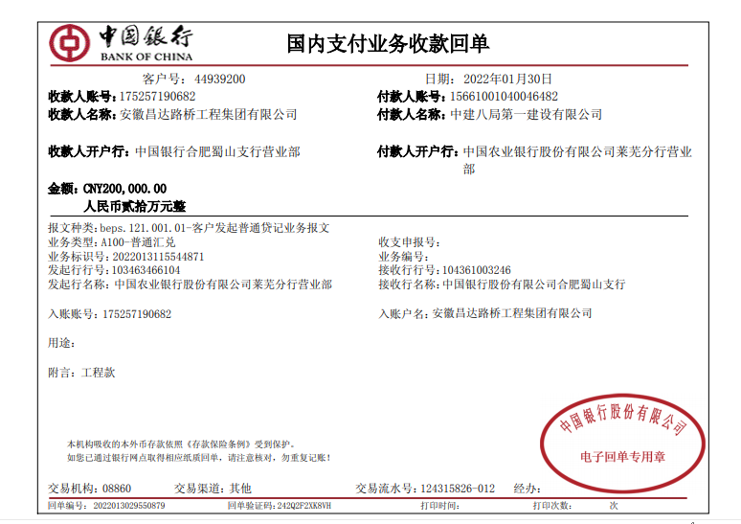
决算金额 |  | 18,039,605.80 |  | 竣工 日期 |  |  |  | 0 |  |  |  | 合肥 | 责任人 | 徐玉坤18905656818 |  | 2017.4.25办理外经证费用504
序号 | 工程款到账 |  |  | 开票情况 |  | 管理费 |  | 代缴税金 | 其他扣款 |  | 预留款 |  | 实际支付 |  | 325679
 | 日期 | 账户 | 金额 | 日期 | 金额 | 比例 | 金额 | 金额 | 金额 | 备注 | 金额 | 备注 | 户名 | 金额 |  | 暂扣企业所得税9万
1 | 2019-09-12 | 徽 | 400,000.00 |  |  | 此次管理费 | 40,000.00 | 13,080.00 | 100.00 | 2016.4.27办理盖章手续车费100 | 4,000.00 | 1%预留损失准备金 | 徐春芳 | 325,679.00 | 4000
 |  |  |  |  |  |  |  | 按邢总指示税按进度款的3.27%扣 |  |  |  |  |  |  | 177618
 |  |  |  |  |  |  | 17,141.00 | 税款17141转个人卡上，后抵做管理费
2 | 2020-04-29 | 徽 | 200,000.00 |  |  | 此次管理费 | 2,859.00 | 6,540.00 | 100.00 | 手续费 | 2,000.00 | 1%预留损失准备金 | 徐春芳 | 188,501.00 | 342820
 |  |  |  |  |  |  | 按邢总指示税按进度款的3.27%扣
3 | 2020-06-03 | 工 | 200,000.00 |  |  |  | 已收齐 | 6,540.00 | 100.00 | 手续费 | 2,000.00 | 1%预留损失准备金 | 徐春芳 | 191,360.00
 |  |  |  |  |  |  | 按邢总指示税按进度款的3.27%扣
4 | 2020-08-10 | 工 | 300,000.00 |  |  |  | 已收齐 |  | 100.00 | 手续费 | 140,000.00 | 按吴总指示，暂扣14万不付 | 徐春芳 | 299,900.00
 | 2020-08-19 | 工 | 140,000.00
5 | 2020-10-09 | 工 | 560,000.00 |  |  |  | 已收齐 | 35,000.00 | 100.00 | 手续费 | -140,000.00 | 退暂扣 | 徐春芳 | 664,900.00
 |  |  |  |  |  |  | 按邢总指示税按进度款的3.5%扣
6 | 1900-01-20 | 中 | 200,000.00 |  |  |  | 已收齐 | 14,000.00 |  |  |  |  | 徐春芳 | 186,000.00
 |  |  |  |  |  |  |  | 扣7%税

 |  |  |  |  |  |  |  |  |  | 损失准备金累计：8000元
合计 |  | - | 2,000,000.00 | - | 0.00 | - | 60,000.00 | 75,160.00 | 500.00 | - | 8,000.00 | - | - | 1,856,340.00 | 0.11260122315 | 0.11086716762
本次结算 支付明细 |  | 应支付金额 |  | 186,000.00 |  |  |  | 实际支付金额 |  | 详见委托付款函
 |  | 已支付金额 |  | 0.00

 |  |  |  |  |  |  |  |  |  |  |  |  |  |  |  | 资料扫描件？？

